Main Menu
APLIKASI Klausa V.3
 |  |  |  |  |  |  | 1 | Minggu | - | - | CRM SYSTEM
 |  |  |  |  |  |  |  | Senin | - | 2018-01-01
 |  |  |  |  |  |  |  | Selasa | - | 2018-01-02
 | Nama Perusahaan | : | Klausa Cake |  |  |  |  | Rabu | - | 2018-01-03
 |  |  |  |  |  |  |  | Kamis | - | 2018-01-04
 | Tanggal Mulai | : | 1 | Desember | 2017 |  |  | Jumat | 2017-12-01 | 2018-01-05
 |  |  |  |  |  |  |  | Sabtu | 2017-12-02 | 2018-01-06
 | Tanggal Berakhir | : | 31 | Desember | 2017 |  | 2 | Minggu | 2017-12-03 | 2018-01-07
 |  |  |  |  |  |  |  | Senin | 2017-12-04 | 2018-01-08
 |  |  |  |  |  |  |  | Selasa | 2017-12-05 | 2018-01-09
 |  |  |  |  |  |  |  | Rabu | 2017-12-06 | 2018-01-10
 |  |  |  |  |  |  |  | Kamis | 2017-12-07 | 2018-01-11
 |  |  |  |  |  | 1 Desember 2017 |  | Jumat | 2017-12-08 | 2018-01-12

 |  |  |  |  |  | 31 Desember 2017 |  | Sabtu | 2017-12-09 | 2018-01-13
 |  |  |  |  |  |  | 3 | Minggu | 2017-12-10 | 2018-01-14
 |  |  |  |  |  |  |  | Senin | 2017-12-11 | 2018-01-15
 |  |  |  |  |  |  |  | Selasa | 2017-12-12 | 2018-01-16
 |  |  |  |  |  |  |  | Rabu | 2017-12-13 | 2018-01-17
 |  |  |  |  |  |  |  | Kamis | 2017-12-14 | 2018-01-18
 |  |  |  |  |  |  |  | Jumat | 2017-12-15 | 2018-01-19
 |  |  |  |  |  |  |  | Sabtu | 2017-12-16 | 2018-01-20
 |  |  |  |  |  |  | 4 | Minggu | 2017-12-17 | 2018-01-21
 |  |  |  |  |  |  |  | Senin | 2017-12-18 | 2018-01-22
 |  |  |  |  |  |  |  | Selasa | 2017-12-19 | 2018-01-23
 |  |  |  |  |  |  |  | Rabu | 2017-12-20 | 2018-01-24
 |  |  |  |  |  |  |  | Kamis | 2017-12-21 | 2018-01-25
 |  |  |  |  |  |  |  | Jumat | 2017-12-22 | 2018-01-26
 |  |  |  |  |  |  |  | Sabtu | 2017-12-23 | 2018-01-27
 |  |  |  |  |  |  | 5 | Minggu | 2017-12-24 | 2018-01-28
 |  |  |  |  |  |  |  | Senin | 2017-12-25 | 2018-01-29
 |  |  |  |  |  |  |  | Selasa | 2017-12-26 | 2018-01-30
 |  |  |  |  |  |  |  | Rabu | 2017-12-27 | 2018-01-31
 |  |  |  |  |  |  |  | Kamis | 2017-12-28 | -
 |  |  |  |  |  |  |  | Jumat | 2017-12-29 | -
 |  |  |  |  |  |  |  | Sabtu | 2017-12-30 | -
 |  |  |  |  |  |  | 6 | Minggu | 2017-12-31 | -
 |  |  |  |  |  |  |  | Senin | - | -
 |  |  |  |  |  |  |  | Selasa | - | -
 |  |  |  |  |  |  |  | Rabu | - | -
 |  |  |  |  |  |  |  | Kamis | - | -
 |  |  |  |  |  |  |  | Jumat | - | -
 |  |  |  |  |  |  |  | Sabtu | -

Neraca Awal
MENU UTAMA
KLAUSA CAKE
NERACA AWAL
NO AKUN | NAMA AKUN | Akun D/K | Akun NR/LR | SALDO
 |  |  |  | Debet | Kredit

1-000 | ASET LANCAR
1-110 | Kas Kecil | D | NR | 47,488,760
1-120 | BSM 1 | D | NR | -
1-130 | BSM 2 | D | NR | -
1-200 | Piutang | D | NR | 14,250,000
1-300 | Persediaan
1-310 | Persediaan Barang Jadi | D | NR | -
1-320 | Persediaan BBL | D | NR | 8,175,800
1-330 | Persediaan BBTL | D | NR | 1,305,500
1-400 | Investasi | D | NR | 16,885,000
1-500 | Sewa dibayar dimuka | D | NR | 23,750,000
1-600 | Akum. Penyusutan Sewa | D | NR | (8,000,000)
2-000 | ASET TETAP
2-100 | Peralatan Usaha | D | NR | 23,024,500
2-200 | Perlengkapan | D | NR | 530,000
2-300 | Bangunan | D | NR | -
2-400 | Kendaraan | D | NR | 10,855,000
2-500 | Kepemilikan Merek | D | NR | 2,150,000
2-600 | Akum. Penyusutan Peralatan | K | NR | (4,100,000)
2-700 | Akum. Penyusutan Perlengkapan | K | NR | (240,000)
2-800 | Akum. Penyusutan Bangunan | K | NR | -
2-900 | Akum. Penyusutan Kendaraan | K | NR | (1,800,000)
3-000 | KEWAJIBAN
3-100 | KEWAJIBAN LANCAR
3-110 | Hutang Lancar | K | NR |  | -
3-200 | INVESTASI OBLIGASI
3-210 | Investasi Pak Irfan | K | NR |  | 15,000,000
3-220 | Investasi Pak Paijo | K | NR |  | 5,000,000
3-230 | Investasi Mas ghofur | K | NR |  | 10,000,000
4-000 | EKUITAS | - | -
4-110 | Saham Aris | K | NR |  | 63,266,831
4-120 | Saham Indra | K | NR |  | 2,380,762
4-130 | Saham Wildan | K | NR |  | 11,961,307
4-140 | Saham Keluarga | K | NR |  | 6,625,148
4-150 | Saham Karyawan | K | NR |  | -
4-160 | Saham Eksternal | K | NR |  | -
4-200 | Dividen Saham | K | NR |  | 6,826,713
4-300 | Bagi Hasil yang ditahan | K | NR |  | 11,326,114
4-400 | Laba ditahan | K | NR |  | 1,887,686
5-000 | PENDAPATAN
5-100 | Penjualan Klausa Cake | K | LR
5-200 | Penjualan Titipan | K | LR
5-300 | Penjualan Titipan (Danusan) | K | LR
5-400 | Penjualan Dus dan AMDK gelas | K | LR
5-500 | Penjualan Chocofaza | K | LR
5-600 | Pendapatan Lainnya | K | LR
6-000 | HARGA POKOK PRODUKSI
6-100 | Bahan Baku Langsung | D | LR
6-110 | BBL Klausa | D | LR
6-120 | BBL Chocofaza | D | LR
6-200 | Tenaga Kerja Langsung | D | LR
6-300 | Overhead Manufaktur
6-310 | BBTL Klausa | D | LR
6-320 | BBTL Chocofaza | D | LR
6-330 | Tenaga Kerja Tidak Langsung | D | LR
6-340 | Sewa Tempat Produksi | D | LR
6-350 | Operasional Produksi | D | LR
6-360 | Penyusutan Peralatan | D | LR
6-370 | Penyusutan Perlengkapan | D | LR
6-380 | Pemeliharaan | D | LR
7-000 | HARGA POKOK PRODUK TITIPAN
7-100 | Harga Produk Titipan | D | LR
7-200 | Biaya Distribusi | D | LR
8-000 | BIAYA OPERASIONAL BISNIS
8-100 | Sewa Tempat Penjualan | D | LR
8-200 | Administrasi | D | LR
8-300 | HRD | D | LR
8-400 | Pemasaran | D | LR
8-500 | Operasional | D | LR
8-600 | Tenaga Kerja Penjual | D | LR
8-700 | Riset Produk dan Riset Pasar | D | LR
8-800 | Biaya Lain-lain | D | LR
9-000 | MUTASI LABA
9-100 | Capital Gain | D
9-200 | Laba ditahan | D
9-300 | Dividen Saham | D
9-400 | Bagi Hasil Investor | D
9-500 | Prive | D
9-600 | Empty Akun | K
 |  |  |  | 134,274,560 | 134,274,560
 |  |  |  |  | -

Dashboard
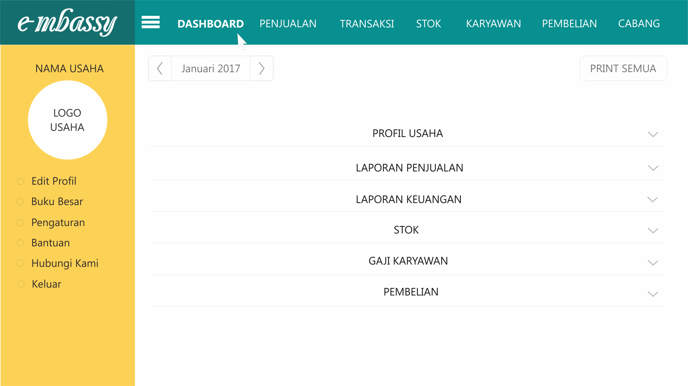

Laporan Neraca
MENU UTAMA
KLAUSA CAKE
NERACA
1 Desember 2017
31 Desember 2017

AKTIVA |  |  |  | PASSIVA
KETERANGAN | Awal Periode | Periode Berjalan | Akhir Periode | KETERANGAN | Awal Periode | Periode Berjalan | Akhir Periode
ASET |  |  |  | KEWAJIBAN
Aset Lancar |  |  |  | Kewajiban Lancar
Kas Kecil | 47,488,760 | 14,736,600 | 62,225,360 | Hutang Lancar | - | - | -
BSM 1 | - | - | -
BSM 2 | - | - | -
Piutang | 14,250,000 | (250,000) | 14,000,000
Persediaan
Persediaan Barang Jadi | - | - | - | Jumlah KEWAJIBAN LANCAR | - | - | -
Persediaan BBL | 8,175,800 | (2,197,013) | 5,978,788
Persediaan BBTL | 1,305,500 | (191,250) | 1,114,250 | Kewajiban Jangka Panjang
Investasi | 16,885,000 | (3,000,000) | 13,885,000 | Investasi Pak Irfan | 15,000,000 | - | 15,000,000
Sewa dibayar dimuka | 23,750,000 | - | 23,750,000 | Investasi Pak Paijo | 5,000,000 | - | 5,000,000
Akum. Penyusutan Sewa | (8,000,000) | (2,000,000) | (10,000,000) | Investasi Mas ghofur | 10,000,000 | - | 10,000,000

Jumlah ASET LANCAR | 103,855,060 | 7,098,338 | 110,953,398 | Jumlah KEWAJIBAN JK PANJANG | 30,000,000 | - | 30,000,000

Aset Tetap |  |  |  | EKUITAS
Peralatan Usaha | 23,024,500 | 590,000 | 23,614,500 | Saham Aris | 63,266,831 | 676,915 | 63,943,746
Perlengkapan | 530,000 | 100,000 | 630,000 | Saham Indra | 2,380,762 | 25,473 | 2,406,235
Bangunan | - | - | - | Saham Wildan | 11,961,307 | 127,978 | 12,089,285
Kendaraan | 10,855,000 | - | 10,855,000 | Saham Keluarga | 6,625,148 | 70,885 | 6,696,033
Kepemilikan Merek | 2,150,000 | - | 2,150,000 | Saham Karyawan | - | - | -
Akum. Penyusutan Peralatan | (4,100,000) | (1,300,000) | (5,400,000) | Saham Eksternal | - | - | -
Akum. Penyusutan Perlengkapan | (240,000) | (30,000) | (270,000) | Dividen Saham | 6,826,713 | 1,502,084 | 8,328,797
Akum. Penyusutan Bangunan | - | - | - | Bagi Hasil yang ditahan | 11,326,114 | 1,802,501 | 13,128,615
Akum. Penyusutan Kendaraan | (1,800,000) | (450,000) | (2,250,000) | Laba ditahan | 1,887,686 | 300,417 | 2,188,103

 |  |  |  | Empty Akun | - | 1,502,084 | 1,502,084

Jumlah ASET TETAP | 30,419,500 | (1,090,000) | 29,329,500 | Jumlah EKUITAS | 104,274,560 | 6,008,338 | 110,282,898
 |  |  |  | -
JUMLAH ASET | 134,274,560 | 6,008,338 | 140,282,898 | JUMLAH KEWAJIBAN DAN EKUITAS | 134,274,560 | 6,008,338 | 140,282,898

Pengecekan Neraca | SALDO IMBANG
 |  |  |  |  |  |  | -
 |  |  |  | Mas Ghofur | 14,376,205 | Pak irfan | 21,564,308
 |  |  |  | Bapak | 13,580,369 | Wildan | 1,182,696
 |  |  |  |  |  | Indra | 2,474,244

POS
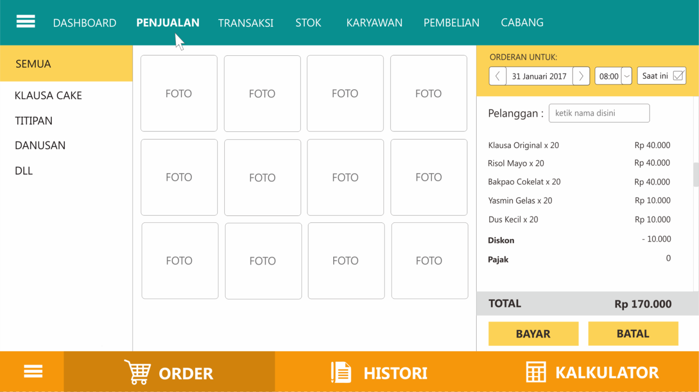

Penjualan
MENU UTAMA
Laporan Penjualan Usaha Klausa Cake

 |  | Klausa |  |  |  |  |  |  |  |  | Toko
Hari, tanggal |  | Toko | Paket | Resell | kantin | Jmlh | Jmlh Penj. Klausa | Danusan |  | Jmlh Penj. Danusan | Selain | Titipan | Pesanan |  |  |  |  | Jmlh Pesanan | Diskon | Debet | Credit | Saldo | Uang dari toko | Lebihan | Penjualan Klausa | Produksi | Klausa Kurang
 |  |  |  |  |  |  |  | 1500-an | 2000-an |  |  |  | Klausa | Titipan | Air | Box | Surplus
Minggu | - |  |  |  |  | - | - |  |  | - |  |  |  |  |  |  |  | - |  | - |  | - |  |  | -
Senin | - |  |  |  |  | - | - |  |  | - |  |  |  |  |  |  |  | - |  | - |  | - |  |  | -
Selasa | - |  |  |  |  | - | - |  |  | - |  |  |  |  |  |  |  | - |  | - |  | - |  |  | -
Rabu | - |  |  |  |  | - | - |  |  | - |  |  |  |  |  |  |  | - |  | - |  | - |  |  | -
Kamis | - |  |  |  |  | - | - |  |  | - |  |  |  |  |  |  |  | - |  | - |  | - |  |  | -
Jumat | 2017-12-01 |  |  |  |  | - | - |  |  | - |  |  |  |  |  |  |  | - |  | - |  | - |  |  | -
Sabtu | 2017-12-02 | 8 | 110 | 210 |  | 328 | 660,000 |  |  | - |  | 65,500 |  | 437,500 |  | 25 |  | 450,000 |  | 1,175,500 |  | 1,175,500 | 1,175,500 |  | 328
Total |  | 8 | 110 | 210 | - | 328 | 660,000 | - | - | - | - | 65,500 | - | 437,500 | - | 25 | - | 450,000 | - | 1,175,500 | - | 1,175,500 | 1,175,500 |  | 328 |  | 328
Minggu | 2017-12-03 | 22 | 320 | 150 |  | 492 | 995,000 |  |  | - |  | 3,500 |  |  |  |  |  | - | 38,000 | 960,500 |  | 960,500 | 960,500 |  | 492
Senin | 2017-12-04 | 22 | 235 | 500 |  | 757 | 1,525,000 |  |  | - |  | 87,000 | 80 | 320,000 |  |  |  | 480,000 |  | 2,092,000 |  | 2,092,000 | 2,092,000 | 214,000 | 837
Selasa | 2017-12-05 | 44 | 290 | 640 |  | 974 | 1,970,000 | 20 |  | 30,000 |  | 356,000 | 35 | 105,000 | 35 | 35 |  | 210,000 |  | 2,566,000 |  | 2,566,000 | 2,566,000 | 56,500 | 1,009
Rabu | 2017-12-06 | 22 | 225 | 508 |  | 755 | 1,521,000 |  |  | - |  | 144,500 | 55 | 150,000 | 5 | 5 |  | 265,000 |  | 1,930,500 |  | 1,930,500 | 1,930,500 |  | 810 | 1500
Kamis | 2017-12-07 | 41 | 245 | 659 |  | 945 | 1,910,500 | 20 |  | 30,000 |  | 456,000 | 57 | 1,211,500 |  | 140 |  | 1,395,500 |  | 3,792,000 |  | 3,792,000 | 3,792,000 | 125,000 | 1,002 | 1338
Jumat | 2017-12-08 | 51 | 285 | 465 |  | 801 | 1,627,500 |  |  | - | 31,000 | 407,000 | 28 | 168,000 |  |  |  | 224,000 |  | 2,289,500 |  | 2,289,500 | 2,289,500 | 166,000 | 829 | 1368
Sabtu | 2017-12-09 | 18 | 145 | 132 |  | 295 | 599,000 |  | 15 | 30,000 |  | 30,500 | 7 | 16,000 | 7 |  |  | 33,500 |  | 693,000 |  | 693,000 | 693,000 | 22,500 | 302 | 385
Total |  | 220 | 1,745 | 3,054 | - | 5,019 | 10,148,000 | 40 | 15 | 90,000 | 31,000 | 1,484,500 | 262 | 1,970,500 | 47 | 180 | - | 2,608,000 | 38,000 | 14,323,500 | - | 14,323,500 | 14,323,500 |  | 5,281 |  | 5,281
Minggu | 2017-12-10 | 27 | 80 | 285 |  | 392 | 797,500 |  |  | - |  | 2,000 |  |  |  |  |  | - |  | 799,500 |  | 799,500 | 799,500 | 3,500 | 392 | 957
Senin | 2017-12-11 | 16 | 165 | 613 |  | 794 | 1,596,000 |  | 100 | 200,000 | 2,500 | 307,500 |  | 522,500 |  |  |  | 522,500 |  | 2,628,500 |  | 2,628,500 | 2,628,500 | 17,000 | 794 | 1343
Selasa | 2017-12-12 | 42 | 240 | 614 |  | 896 | 1,813,000 | 30 |  | 45,000 |  | 412,000 |  |  |  |  |  | - |  | 2,270,000 |  | 2,270,000 | 2,270,000 | 56,000 | 896 | 1043
Rabu | 2017-12-13 | 48 | 160 | 1,311 |  | 1,519 | 3,062,000 |  |  | - |  | 322,000 |  |  |  |  |  | - |  | 3,384,000 |  | 3,384,000 | 3,384,000 | 15,000 | 1,519
Kamis | 2017-12-14 | 51 | 135 | 557 |  | 743 | 1,511,500 |  |  | - |  | 346,500 |  | 525,000 |  |  |  | 525,000 |  | 2,383,000 |  | 2,383,000 | 2,614,500 | 60,500 | 743
Jumat | 2017-12-15 | 27 | 230 | 380 |  | 637 | 1,287,500 |  |  | - |  | 327,500 | 325 | 975,000 | 325 | 325 |  | 1,950,000 |  | 3,565,000 |  | 3,565,000 | 3,563,000 | 77,500 | 962
Sabtu | 2017-12-16 | 36 | 170 | 100 |  | 306 | 630,000 |  |  | - |  | 69,000 | 4 | 361,000 | 4 | 4 |  | 373,000 |  | 1,072,000 | 480,000 | 592,000 | 589,000 |  | 310
Total |  | 247 | 1,180 | 3,860 | - | 5,287 | 10,697,500 | 30 | 100 | 245,000 | 2,500 | 1,786,500 | 329 | 2,383,500 | 329 | 329 | - | 3,370,500 | - | 16,102,000 | 480,000 | 15,622,000 | 15,848,500 |  | 5,616 |  | 5,616
Minggu | 2017-12-17 | 28 | 80 | 185 |  | 293 | 600,000 |  |  | - |  | 44,500 | 65 | 242,500 |  | 50 |  | 397,500 |  | 1,042,000 | 231,000 | 811,000 | 811,000 |  | 358
Senin | 2017-12-18 | 36 | 205 | 720 |  | 961 | 1,940,000 |  |  | - | 5,000 | 280,000 |  |  |  |  |  | - |  | 2,225,000 |  | 2,225,000 | 2,223,500 | 50,000 | 961
Selasa | 2017-12-19 | 34 | 260 | 620 |  | 914 | 1,845,000 |  |  | - | 14,000 | 336,500 |  |  |  |  |  | - |  | 2,195,500 |  | 2,195,500 | 2,195,500 | 108,500 | 914
Rabu | 2017-12-20 | 41 | 185 | 655 |  | 881 | 1,782,500 |  |  | - |  | 336,500 | 40 | 90,000 | 30 | 30 |  | 200,000 |  | 2,319,000 |  | 2,319,000 | 2,320,500 | 94,500 | 921
Kamis | 2017-12-21 | 36 | 165 | 643 |  | 844 | 1,706,000 | 35 |  | 52,500 |  | 323,000 | 160 | 480,000 | 25 | 160 |  | 892,500 |  | 2,974,000 |  | 2,974,000 | 2,966,500 | 71,000 | 1,004
Jumat | 2017-12-22 | 30 | 230 | 539 |  | 799 | 1,613,000 | 30 |  | 45,000 |  | 329,000 | 5 | 33,000 |  |  |  | 43,000 |  | 2,030,000 |  | 2,030,000 | 2,053,000 | 400,000 | 804
Sabtu | 2017-12-23 |  |  |  |  | - | - |  |  | - |  |  | 272 | 824,000 | 272 | 272 |  | 1,640,000 |  | 1,640,000 |  | 1,640,000 | 1,640,000 |  | 272
Total |  | 205 | 1,125 | 3,362 | - | 4,692 | 9,486,500 | 65 | - | 97,500 | 19,000 | 1,649,500 | 542 | 1,669,500 | 327 | 512 | - | 3,173,000 | - | 14,425,500 | 231,000 | 14,194,500 | 14,210,000 |  | 5,234 |  | 5,234
Minggu | 2017-12-24 |  |  |  |  | - | - |  |  | - |  |  |  |  |  |  |  | - |  | - |  | - |  |  | -
Senin | 2017-12-25 |  |  |  |  | - | - |  |  | - |  |  |  |  |  |  |  | - |  | - |  | - |  |  | -
Selasa | 2017-12-26 | 34 | 160 |  |  | 194 | 405,000 |  |  | - |  | 222,500 |  |  |  |  |  | - |  | 627,500 |  | 627,500 | 627,500 |  | 194
Rabu | 2017-12-27 | 21 | 185 |  |  | 206 | 422,500 |  |  | - |  | 219,500 |  | 600,000 |  |  |  | 600,000 |  | 1,242,000 |  | 1,242,000 | 1,242,000 |  | 206
Kamis | 2017-12-28 | 34 | 175 |  |  | 209 | 435,000 |  |  | - | 13,000 | 455,500 | 55 | 122,500 | 20 | 20 |  | 252,500 |  | 1,156,000 |  | 1,156,000 | 1,156,000 |  | 264
Jumat | 2017-12-29 | 30 | 65 |  |  | 95 | 205,000 |  |  | - |  | 166,500 |  |  |  |  |  | - |  | 371,500 |  | 371,500 | 371,500 | 190,000 | 95
Sabtu | 2017-12-30 |  |  |  |  | - | - |  |  | - |  |  |  |  |  |  |  | - |  | - |  | - |  |  | -
Total |  | 119 | 585 | - | - | 704 | 1,467,500 | - | - | - | 13,000 | 1,064,000 | 55 | 722,500 | 20 | 20 | - | 852,500 | - | 3,397,000 | - | 3,397,000 | 3,397,000 |  | 759 |  | 759
Minggu | 2017-12-31 |  |  |  |  | - | - |  |  | - |  |  |  |  |  |  |  | - |  | - |  | - |  |  | -
Senin | - |  |  |  |  | - | - |  |  | - |  |  |  |  |  |  |  | - |  | - |  | - |  |  | -
Selasa | - |  |  |  |  | - | - |  |  | - |  |  |  |  |  |  |  | - |  | - |  | - |  |  | -
Rabu | - |  |  |  |  | - | - |  |  | - |  |  |  |  |  |  |  | - |  | - |  | - |  |  | -
Kamis | - |  |  |  |  | - | - |  |  | - |  |  |  |  |  |  |  | - |  | - |  | - |  |  | -
Jumat | - |  |  |  |  | - | - |  |  | - |  |  |  |  |  |  |  | - |  | - |  | - |  |  | -
Sabtu | - |  |  |  |  | - | - |  |  | - |  |  |  |  |  |  |  | - |  | - |  | - |  |  | -
Total |  | - | - | - | - | - | - | - | - | - | - | - | - | - | - | - | - | - | - | - | - | - | - |  | - |  | -
Rekap sebulan |  | 799 | 4,745 | 10,486 | - | 16,030 | 32,459,500 | 135 | 115 | 432,500 | 65,500 | 6,050,000 | 1,188 | 7,183,500 | 723 | 1,066 | - | 10,454,000 | 38,000 | 49,423,500 | 711,000 | 48,712,500 | 48,954,500 | 1,727,500 | 17,218 | - | 17,218
 |  |  |  |  |  |  | 0.66634847318 |  |  |  |  |  | 2,376,000 |  | 894,500
Total Klausa |  | 17,218 | 100 |  |  |  |  |  |  |  |  |  |  | 1,786,500
Total Bakpao |  | 135 |  |  |  |  |  |  |  | Total titipan |  | 13,233,500
Total Makaroni |  | 115 |  |  |  |  |  |  |  | Total Danusan |  | 432,500 |  |  |  |  |  |  |  |  |  |  | 50,682,000
 |  |  |  |  |  |  |  |  |  | Total Selain |  | 960,000

 |  |  |  |  |  |  |  |  |  | Keuntungan titipan |  | 3,219,600 | 24% |  |  |  |  |  |  | 175000 |  |  |  |  |  |  |  | Original | 550
 |  |  |  |  |  |  |  |  |  |  |  |  | 24% | 3,279,840 |  |  |  |  |  | 4375 |  |  |  |  |  |  |  | Milk | 70
 |  |  |  |  |  |  |  |  |  |  |  |  |  | (60,240) |  |  |  |  |  |  |  |  |  |  |  |  |  | Oats | 550
 |  |  |  |  |  |  |  |  |  |  |  |  |  |  |  |  |  |  |  |  |  |  |  |  |  |  |  | Black | 525
 |  |  |  |  |  |  |  |  |  |  |  |  |  |  |  |  |  |  |  |  |  |  |  |  |  |  |  | Dark | 160
 |  |  |  |  |  |  |  |  |  |  |  |  |  |  |  |  |  |  |  |  |  |  |  |  |  |  |  |  | 1855

Transaksi
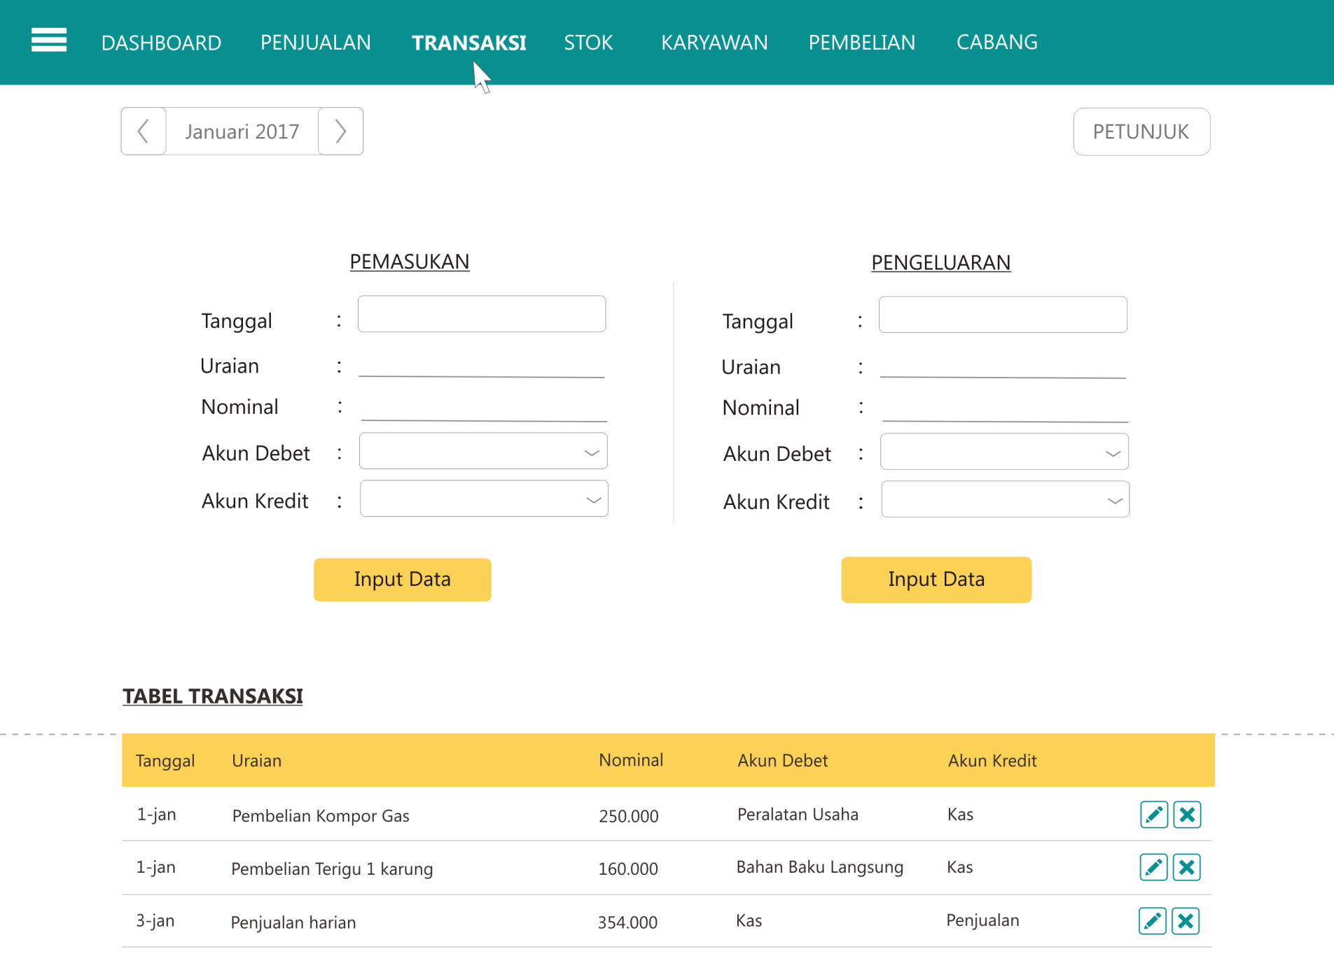

Hitung
MENU UTAMA
MENU UTAMA
MENU UTAMA
MENU UTAMA
MENU UTAMA

Hitung Uang
100,000 |  | - | Kas total | 62,225,360 | Kas kecil | 200,000 |  |  |  | 18,125,000
50,000 | 4 | 200,000 |  |  | BSM 1 | 54,676,000 |  | Hibah |  | 37,500,000 | 1 | 115
20,000 |  | - | BBL | 4,000,000 | Modal | 100,000 |  | Infak | 5% | 1,875,000 | 2 | 60
10,000 |  | - | Marketing | 2,000,000 | KBMI | 5,500,000 |  |  | 11.5% | 4,312,500 | 3 | 36
5,000 |  | - | mas ghofur | 186,470 |  |  |  |  |  | - | 4 | 13
2,000 |  | - |  |  |  |  |  |  |  | - | 5 | 30
1,000 |  | - |  |  |  |  |  |  | 35.0% | 13,125,000 | 6 | 15
 |  |  |  |  |  |  |  |  |  | - | 7 | 10
1,000 |  | - | Jumlah | 68,411,830 | Jumlah | 60,476,000 |  |  | 8% | 3,000,000 | 8 | 10
500 |  | - | Selisih | (7,935,830) |  |  |  |  | 30% | 11,250,000 | 9 | 14 |  |  |  | Agung Ambil
200 |  | - |  |  |  |  |  |  | 10% | 3,750,000 | 10 | 20 |  |  |  | Utang | 550,000
100 |  | - |  | Peralatan bersih |  | 18,924,500 |  |  |  |  | 11 | 10 |  |  |  | Hadist | 290,000
 |  |  |  | Perlengkapan bersih |  | 290,000 |  | total | 100% | 37,312,500 | 12 | 24 |  |  |  | Kostan | 800,000
 |  |  |  | Kendaraan |  | 9,055,000 |  |  |  |  | 13 | 10 |  |  |  |  | 1,640,000
 |  |  |  |  |  |  |  |  |  |  | 14 | 60 |  |  |  |  | 2,287,500
 |  |  |  |  | Bagi hasil | 11,326,114 |  |  |  |  |  | 427 |  |  |  |  | 647,500
 |  |  |  |  | Pak Irfan | 5,663,057 | 38%
 |  | 200,000 |  |  | Mas Ghofur | 3,775,371 | 38%
 |  | (200,000) |  |  | Bapak | 1,887,686 |  |  | neraca 1 agustus |  |  | perubahan
 |  |  |  |  | PIUTANG |  |  |  | aris | 27,592,033
 |  |  |  |  | Bapak | 11,000,000 |  |  | indra | 2,066,276 | 2,380,762 | 314,486 | 15.22%
 |  |  |  |  | Helmi | 3,000,000 |  |  | wildan | 10,381,280 | 11,961,307 | 1,580,027 | 15.22%
 |  |  |  |  |  |  |  |  | keluarga | 5,750,000 | 6,625,148 | 875,148 | 15.22%

 |  |  |  |  |  |  |  |  | Poin pkm | Musy | Monev Internal | Botani | Eksternal | KBMI
 |  |  |  |  |  | 14,000,000 |  | Aris | 14 | 2 | 3 | 3 | 1 | 21 | 44 | 44.00% | 1,875,000 | 1,650,000 | 3,525,000
 |  |  |  |  |  |  |  | Farid | 13 | 2 |  | 3 | 1 |  | 19 | 19.00% | 1,875,000 | 712,500 | 2,587,500
 |  |  |  |  |  |  |  | Agung | 8 | 2 |  |  | 1 |  | 11 | 11.00% | 1,875,000 | 412,500 | 2,287,500
 |  |  |  |  |  |  |  | Adin | 10 |  |  |  | 1 |  | 11 | 11.00% | 1,875,000 | 412,500 | 2,287,500
 |  |  |  |  |  |  |  | Ajeng | 12 | 2 |  |  | 1 |  | 15 | 15.00% | 1,875,000 | 562,500 | 2,437,500
 |  |  |  |  |  |  |  |  |  |  |  |  |  |  | 100 |  | 9,375,000
 |  |  |  |  |  |  |  |  |  |  |  |  |  |  |  |  | 3,750,000 |  | 9,600,000

Stok
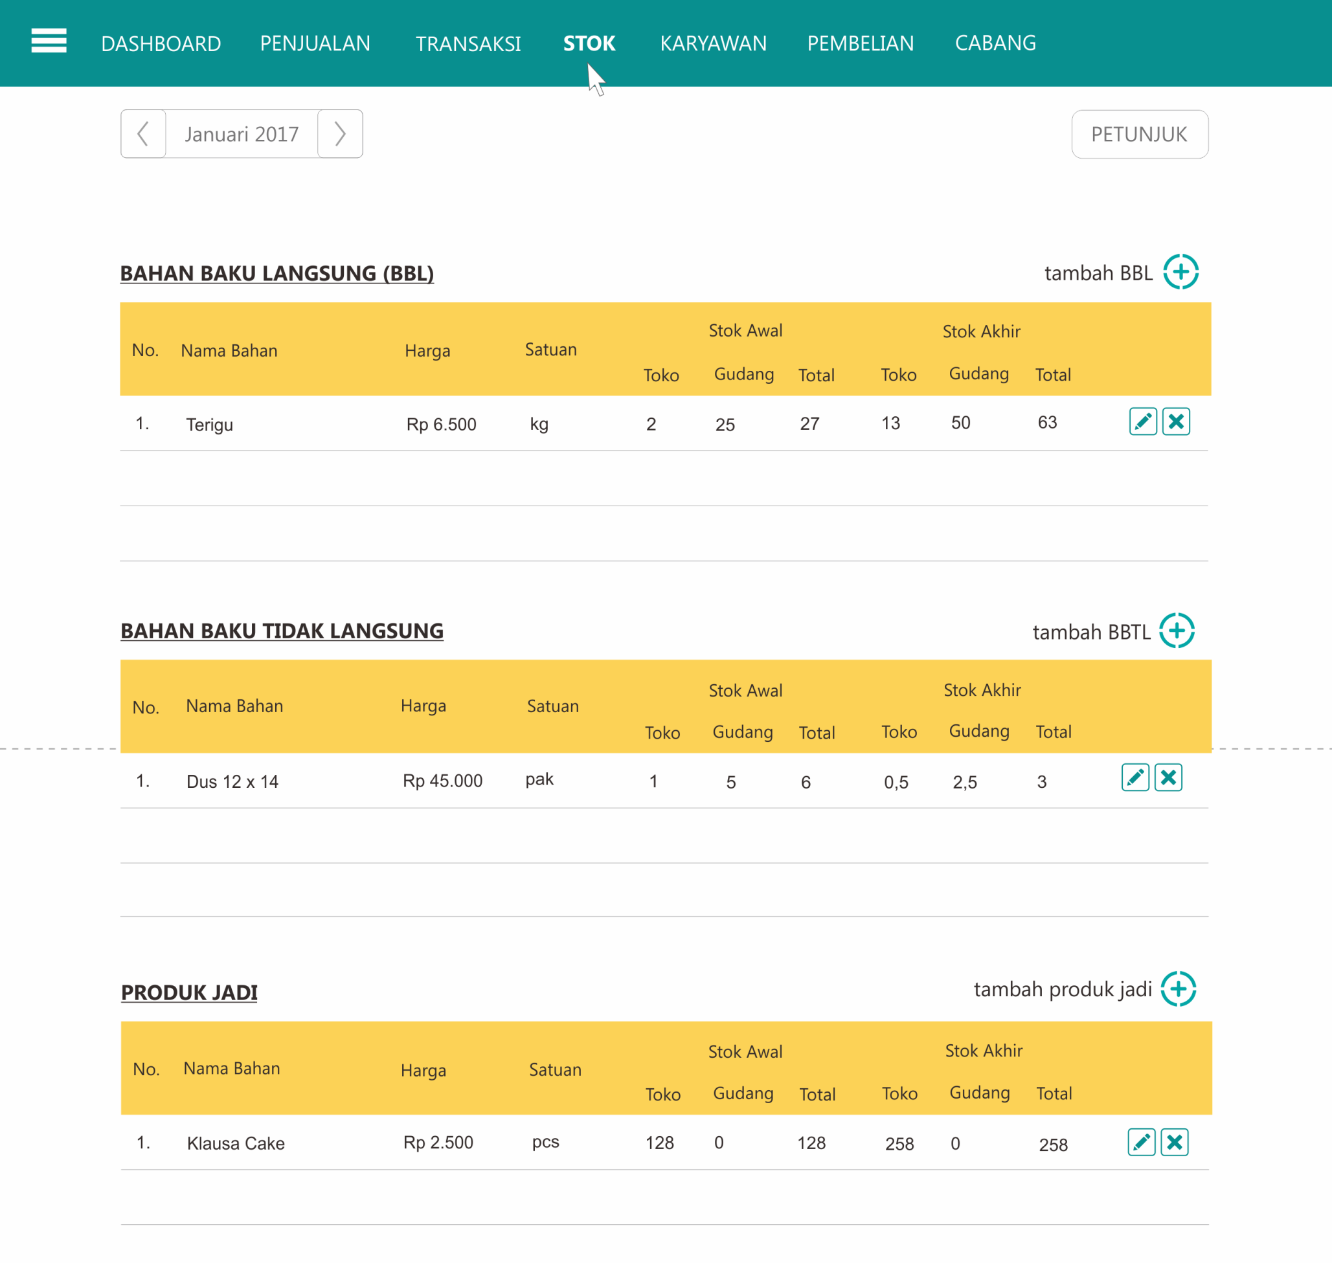

Stok Bahan Klausa
MENU UTAMA
KLAUSA CAKE
STOK BAHAN BAKU

NO AKUN | NAMA AKUN | HARGA PER SATUAN |  | STOK AWAL |  |  | STOK AKHIR |  |  | HARGA
 |  |  |  | Toko | Gudang | Total | Toko | Gudang | Total | AWAL | AKHIR
a | BBL Klausa Cake
a-01 | Terigu | 6,400 | kg | 12.0 | 50.0 | 62.0 | 20.0 | 120.0 | 140.0 | 396,800 | 896,000 | 12
a-02 | B. Cokelat | 120,000 | kg | 0.1 | 5.0 | 5.1 | 0.6 |  | 0.6 | 612,000 | 67,200
a-03 | Gula | 12,000 | kg | 5.0 |  | 5.0 | 2.5 |  | 2.5 | 60,000 | 30,000
a-04 | Mentega | 4,000 | bungkus | 22.0 |  | 22.0 |  |  | - | 88,000 | -
a-05 | Susu Kental Manis | 9,000 | kaleng | 40.0 | 48.0 | 88.0 | 14.0 |  | 14.0 | 792,000 | 126,000 | 1
a-06 | Telur | 1,313 | pcs |  |  | - | 27.0 |  | 27.0 | - | 35,438
a-07 | Pisang | 5,000 | kg |  |  | - |  |  | - | - | -
a-08 | Keju | 11,000 | bungkus | 5.0 |  | 5.0 | 9.0 |  | 9.0 | 55,000 | 99,000 | 8
a-09 | Air | 5,000 | galon |  |  | - |  |  | - | - | -
a-10 | Gas 3 kg | 20,000 | tabung |  |  | - |  |  | - | - | -
a-11 | Kacang | 20,000 | kg |  |  | - |  |  | - | - | -
a-12 | Selai Cokelat | 18,000 | kg | 33.0 | 200.0 | 233.0 | 32.5 | 180.0 | 212.5 | 4,194,000 | 3,825,000 | 15
a-13 | Selai Durian | 15,000 | kg | - | 40.0 | 40.0 | 1.5 | 10.0 | 11.5 | 600,000 | 172,500
a-14 | Selai Stroberi | 12,000 | kg | 1.0 |  | 1.0 | 2.2 | 20.0 | 22.2 | 12,000 | 266,400 | 2
a-15 | Selai Mangga | 14,000 | kg | 1.0 | 10.0 | 11.0 | 4.5 | 20.0 | 24.5 | 154,000 | 343,000 | 1
a-16 | Pasta Cokelat | 6,250 | botol | 78.0 | 72.0 | 150.0 | 23.0 |  | 23.0 | 937,500 | 143,750 | 2
a-17 | Pasta Durian | 6,250 | botol | 36.0 |  | 36.0 |  |  | - | 225,000 | -
a-18 | Pasta Nanas | 6,250 | botol | 12.0 |  | 12.0 |  |  | - | 75,000 | -
a-19 | Pasta stroberi | 6,250 | botol |  |  | - |  | 24.0 | 24.0 | - | 150,000

 | CF 4 rasa | 87,500 | kg |  |  | - |  |  | - | - | -
 | CF Dark | 100,000 | kg |  |  | - |  |  | - | - | -
 | CF 4 rasa | 24,500 | 250 gram |  |  | - |  |  | - | - | -
 | CF Dark | 35,000 | 250 gram |  |  | - |  |  | - | - | -
 | CF 4 rasa | 21,000 | 150 gram |  |  | - |  |  | - | - | -
 | CF Dark | 31,500 | 150 gram |  |  | - |  |  | - | - | -
 | Chocodice | 24,500 | box |  |  | - |  |  | - | - | -
 |  |  |  |  |  | - |  |  | - | - | - | Perubahan Stok
 |  |  |  |  |  | - |  |  | - | - | -
 |  |  |  |  |  | - |  |  | - | - | -
b | BBTL Klausa Cake |  |  |  |  |  |  |  |  | - | - | -
b-01 | Mika 5A kecil | 9,000 | pak | 6.5 |  | 6.5 | 5.5 |  | 5.5 | 58,500 | 49,500
b-02 | Mika 4A | 14,000 | pak | 11.0 |  | 11.0 | 3.5 |  | 3.5 | 154,000 | 49,000
b-03 | Mika 3A | 20,000 | pak | 0.5 |  | 0.5 |  |  | - | 10,000 | -
b-04 | Plastik essay | 21,500 | ikat | 0.5 |  | 0.5 | 6.0 | 15.0 | 21.0 | 10,750 | 451,500
b-05 | Plastik halal | 26,000 | ikat | 1.5 |  | 1.5 | 2.0 | 1.0 | 3.0 | 39,000 | 78,000
b-06 | Kresek kecil | 21,000 | ikat | 3.0 |  | 3.0 | 5.0 |  | 5.0 | 63,000 | 105,000
b-07 | Kresek Nanggung | 21,000 | ikat | 2.5 |  | 2.5 | 2.5 | 3.0 | 5.5 | 52,500 | 115,500
b-08 | Kresek Merah 35 | 15,000 | pak |  |  | - | 2.5 |  | 2.5 | - | 37,500
b-09 | Kresek Merah 40 | 15,000 | pak | 1.5 |  | 1.5 |  |  | - | 22,500 | -
b-10 | HVS | 24,000 | rim |  |  | - |  |  | - | - | -
c | BBTL Snack Box
c-01 | Dus 12x14 | 45,000 | pak | 4.0 | 5.0 | 9.0 | 2.0 |  | 2.0 | 405,000 | 90,000
c-02 | Dus 12x12 | 44,000 | pak | 0.5 | 10.0 | 10.5 | 2.5 |  | 2.5 | 462,000 | 110,000
c-03 | Dus 22x24 | 50,000 | pak |  |  | - |  |  | - | - | -
c-04 | 2 tang gelas | 21,000 | dus |  |  | - |  |  | - | - | - | Perubahan Stok
c-05 | Yasmin Gelas | 14,000 | dus |  |  | - |  |  | - | - | -
 | CUP | 10,000 | pal |  |  | - |  |  | - | - | -
x | PERSEDIAAN BBL |  |  |  |  |  |  |  |  | 8,201,300 | 6,004,288 | (2,197,013)
y | PERSEDIAAN BBTL |  |  |  |  |  |  |  |  | 1,277,250 | 1,086,000 | (191,250)

Karyawan
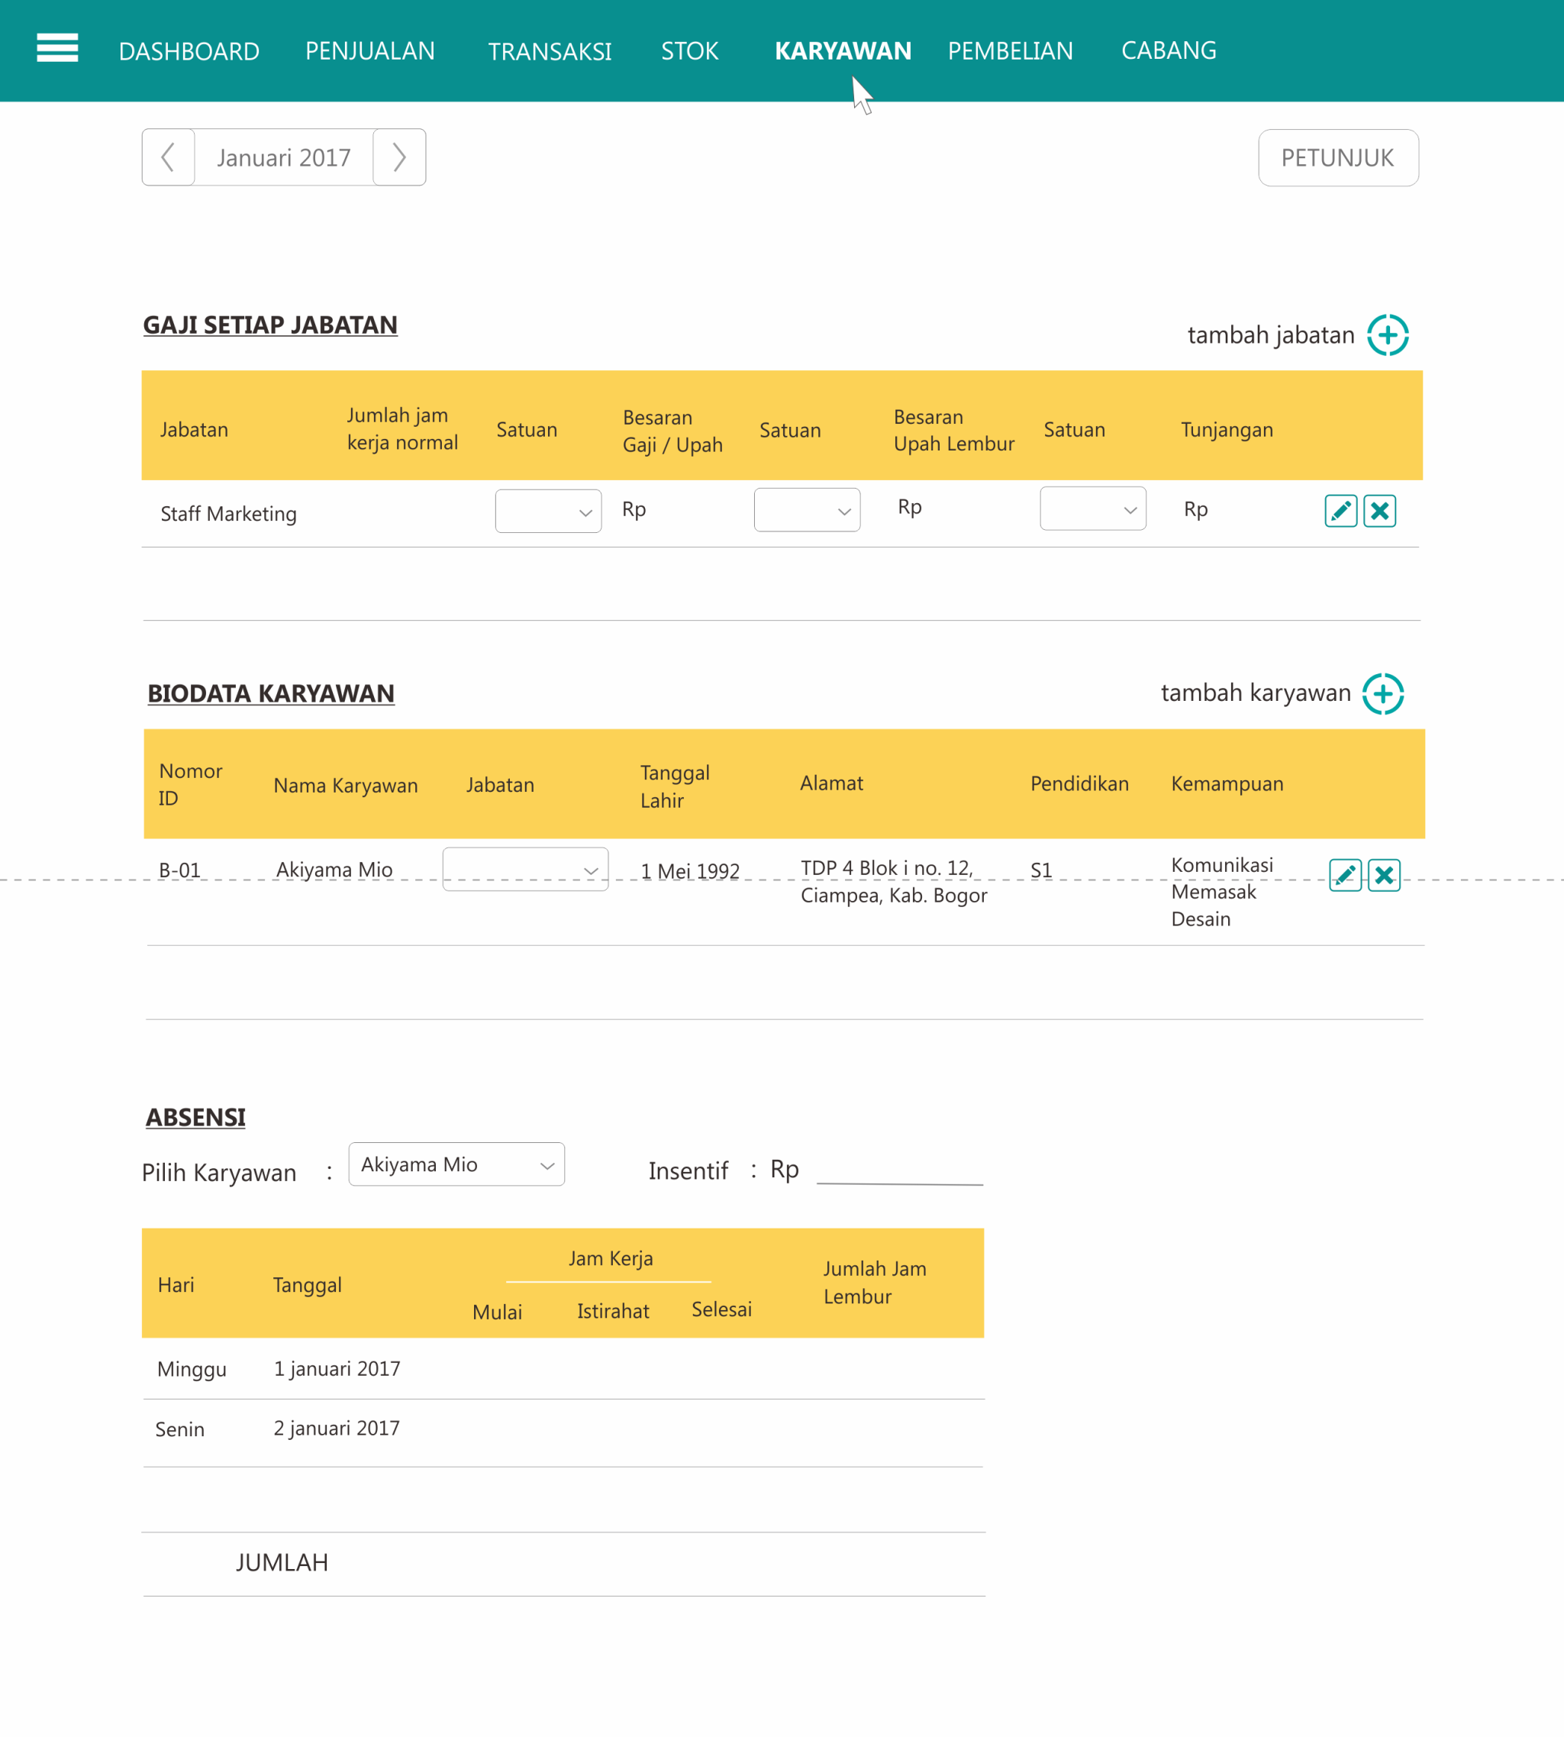

Absen
MENU UTAMA
 |  | Normal |  |  |  |  |  | Lembur
Hari | Tgl | Jannah | Febi | Siti | Nur | Ruri | Sherli | Jannah | Febi | Siti | Nur | Ruri | Sherli

Minggu | - |  |  |  |  |  |  |  |  |  |  |  |  | - | -
Senin | - |  |  |  |  |  |  |  |  |  |  |  |  | - | -
Selasa | - |  |  |  |  |  |  |  |  |  |  |  |  | - | -
Rabu | - |  |  |  |  |  |  |  |  |  |  |  |  | - | -
Kamis | - |  |  |  |  |  |  |  |  |  |  |  |  | - | -
Jumat | 2017-12-01 |  |  |  |  |  |  |  |  |  |  |  |  | - | -
Sabtu | 2017-12-02 |  |  |  | 1 | 1 | 1 |  |  |  |  |  |  | 660,000 | 1,175,500
Minggu | 2017-12-03 | 1 | 1 | 1 |  |  |  |  |  |  |  |  |  | 995,000 | 960,500
Senin | 2017-12-04 | 1 | 1 | 1 | 1 | 1 | 1 |  |  |  |  |  |  | 1,525,000 | 2,092,000
Selasa | 2017-12-05 | 1 | 1 | 1 | 1 | 1 | 1 |  |  |  | 0.5 |  | 2.0 | 1,970,000 | 2,566,000
Rabu | 2017-12-06 | 1 | 1 | 1 | 1 | 1 | 1 |  |  |  |  |  |  | 1,521,000 | 1,930,500
Kamis | 2017-12-07 | 1 | 1 | 1 | 1 | 1 | 1 |  |  |  |  |  |  | 1,910,500 | 3,792,000
Jumat | 2017-12-08 | 1 | 1 | 1 | 1 | 1 | 1 |  |  |  |  |  |  | 1,627,500 | 2,289,500
Sabtu | 2017-12-09 |  |  |  | 1 | 1 | 1 |  |  |  |  |  |  | 599,000 | 693,000
Minggu | 2017-12-10 | 1 | 1 | 0.5 |  |  |  |  |  |  |  |  |  | 797,500 | 799,500
Senin | 2017-12-11 | 1 | 1 |  | 1 | 1 | 1 | 4.5 |  |  |  |  |  | 1,596,000 | 2,628,500
Selasa | 2017-12-12 | 1 | 1 | 1 | 1 | 1 | 1 |  |  |  |  |  |  | 1,813,000 | 2,270,000
Rabu | 2017-12-13 | 1 | 1 | 1 | 1 | 1 | 1 | 2.0 | 2.0 |  |  |  | 1.0 | 3,062,000 | 3,384,000
Kamis | 2017-12-14 | 1 | 1 | 1 | 1 | 1 | 1 | 0.5 |  |  |  |  |  | 1,511,500 | 2,614,500
Jumat | 2017-12-15 | 1 | 1 | 1 | 1 | 1 | 1 | 1.0 |  |  |  |  |  | 1,287,500 | 3,563,000
Sabtu | 2017-12-16 |  |  |  | 1 | 1 | 1 |  |  |  |  |  |  | 630,000 | 589,000
Minggu | 2017-12-17 |  | 1 | 1 |  |  |  |  |  |  |  |  |  | 600,000 | 811,000
Senin | 2017-12-18 | 1 | 1 | 1 | 1 | 1 | 1 |  |  |  |  |  |  | 1,940,000 | 2,223,500
Selasa | 2017-12-19 | 1 | 1 | 1 | 1 | 1 | 1 |  |  |  |  |  |  | 1,845,000 | 2,195,500
Rabu | 2017-12-20 | 1 | 1 | 1 | 1 | 1 |  |  |  |  |  |  |  | 1,782,500 | 2,320,500
Kamis | 2017-12-21 | 1 | 1 | 1 | 1 | 1 | 1 |  |  |  |  |  |  | 1,706,000 | 2,966,500
Jumat | 2017-12-22 | 1 | 1 | 1 | 1 | 1 | 1 |  |  |  |  |  |  | 1,613,000 | 2,053,000
Sabtu | 2017-12-23 | 1 | 1 | 1 | 1 | 1 | 1 |  |  |  |  |  |  | - | 1,640,000
MInggu | 2017-12-24 |  |  |  |  |  |  |  |  |  |  |  |  | - | -
Senin | 2017-12-25 |  |  |  |  |  |  |  |  |  |  |  |  | - | -
Selasa | 2017-12-26 |  | 1 | 1 | 1 | 1 | 1 |  |  |  |  |  |  | 405,000 | 627,500
Rabu | 2017-12-27 | 1 | 1 | 1 | 1 | 1 | 1 |  |  |  |  |  |  | 422,500 | 1,242,000
Kamis | 2017-12-28 | 1 | 1 | 1 | 1 | 1.0 | 1 |  |  |  |  |  |  | 435,000 | 1,156,000
Jumat | 2017-12-29 | 1 | 1 | 1 | 1 | 1 | 1 |  |  |  |  |  |  | 205,000 | 371,500
Sabtu | 2017-12-30
Minggu | 2017-12-31
Senin | -
Selasa | -
Rabu | -
Kamis | -
Jumat | -
Sabtu | -

 |  | 21 | 23 | 22 | 23 | 23.0 | 22 | 8.0 | 2.0 | - | 0.5 | - | 3.0

 |  |  |  |  |  |  | 5,000 | 40,000 | 10,000 | - | 2,500 |  | 15,000
 |  |  |  |  |  |  | 6,000 | 48,000 | 12,000 | - | 3,000 |  | 18,000 | 81,000

Pembelian
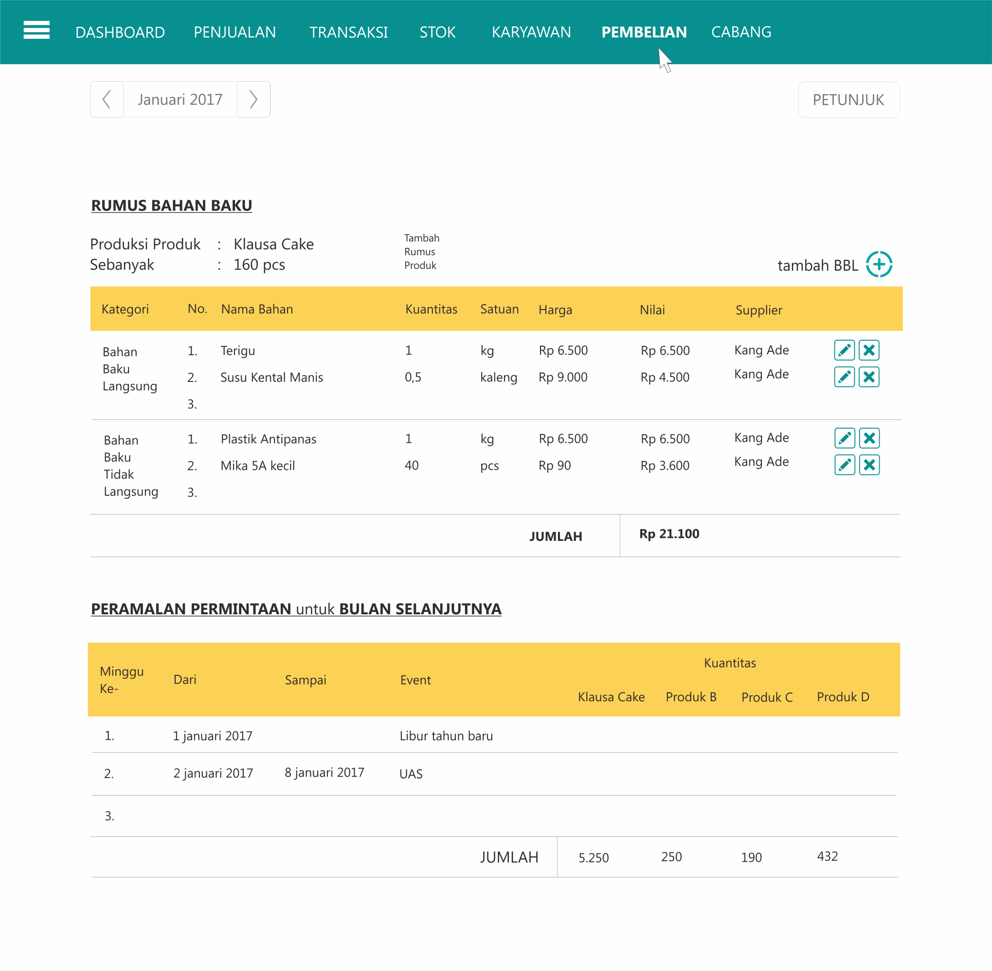

Cabang
